Sheet1
 |  |  |  |  |  |  |  | Pielikums Nr. 1

 |  | TEHNISKAIS UN FINANŠU PIEDĀVĀJUMS
 |  | Darba apavu, metinātāju apģērba, T-kreklu un cepuru piegāde RP SIA “Rīgas satiksme” darbinieku vajadzībām divu gadu periodam
 |  | 1. iepirkuma daļa – Darba apavi

 | Pretendents: | ________________________ | Reģ. Nr.: _______________

Preces piegāde notiek pēc pieprasījuma atsevišķos pasūtījumos.
Precei jābūt jaunai, iepriekš nelietotai un uz iepakojuma redzams preces nosaukums, izmērs, u.c. svarīga informācija par preci.
Preces piegādes termiņš: līdz 14 dienu laikā no pieprasījuma saņemšanas.
Piegādes adrese: Vestienas iela 35, Rīga
Preces garantijas termiņš: vismaz 12 mēneši no piegādes brīža.
Pēc pasūtītāja pieprasījuma tehniskai izvērtēšanai jāiesniedz jebkura nomināla (izmēra) vismaz viens piedāvātās preces paraugs
Pretendenti var tikt lūgts iesniegt pierādījumus par ekvivalenc (piemēram, sertifikātus).

* Iekļautas visas ar preci un piegādi sastītās izmaksas
** Attēlam ilustratīva nozīme
Nr.p.k. | Piegādes priekšmets un tā ilustratīvs attēls** | Apraksts | Pretendenta piedāvājums |  | Mērvienība | Plānotais preču apjoms 2 (diviem) gadiem | Cena par 1 vienību EUR bez PVN* | Kopā par plānoto apjomu EUR bez PVN
 |  |  | Tirgus izpētes ietvaros jānorāda tikai attiecīgajā šūnā prasītā informācija | Prasība ir izpildāma? (Jā/Nē) Ja “Nē”, tad lūdzam sniegt priekšlikums prasības pilnveidei
1 | 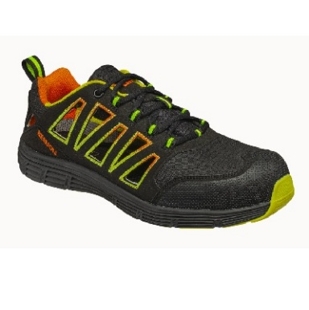 Darba aizsargsandales S1P ESD SRC (sportiska tipa) | Darba aizsargsandales S1P ESD SRC (sportiska tipa) | Norādīt preces ražotāju, modeli. Kā arī lūdzam norādiet saiti uz ražotāja / piegādātāja tīmekļvietni, kurā atrodama informācija par piedāvāto preces modeli |  | pāris | 700 |  | 0.00
 |  | Paredzētas profesionālai lietošanai iekštelpās vai sausos darba apstākļos. | Norādīt, vai atbilst
 |  | Apaviem jāatbilst standartam EN ISO 20345:2022 S1P SRC vai ekvivalentam. | Norādīt, vai atbilst
 |  | Elektrostatiskās aizsardzības prasībām jāatbilst standartam EN IEC 61340-4-3 vai ekvivalentam | Norādīt, vai atbilst
 |  | S1P drošības klase, kas nodrošina: | Norādīt, vai atbilst
 |  | ▪ aizsargpurngalu ar triecienizturību līdz 200 J; | Norādīt, vai atbilst
 |  | ▪ antistatiskas īpašības; | Norādīt, vai atbilst
 |  | ▪ enerģijas absorbciju papēža zonā; | Norādīt, vai atbilst
 |  | ▪ caurduršanas izturīgu starpzoli; | Norādīt, vai atbilst
 |  | ▪ neslīdošu zoli (SRC). | Norādīt, vai atbilst
 |  | Viegls, elpojošs virsmateriāls. | Norādīt, vai atbilst
 |  | Atvērta tipa konstrukcija ar ventilācijas elementiem. Aizdare šņorējama ar auklām. | Norādīt, vai atbilst
 |  | Sportiska dizaina piegriezums. | Norādīt, vai atbilst
 |  | Elpojošs tekstila materiāls (MESH vai ekvivalents), kas nodrošina mitruma novadīšanu. | Norādīt, vai atbilst
 |  | Izņemama, ergonomiska un mitrumu absorbējoša iekšzole. | Norādīt, vai atbilst
 |  | Divslāņu phylon/gumijas zole vai ekvivalents materiāls. | Norādīt, vai atbilst
 |  | Viegls svars. | Norādīt svaru gramos vienam 42. izmēra apavam
 |  | Augsta nodilumizturība. | Norādīt, vai atbilst
 |  | Pretslīdes īpašības atbilstoši SRC prasībām. | Norādīt, vai atbilst
 |  | Ergonomiska piegriezuma forma. | Norādīt, vai atbilst
 |  | Piemēroti ilgstošai ikdienas valkāšanai. | Norādīt, vai atbilst
 |  | Pamatkrāsa melna, tumši pelēka vai cita tumša. | Norādīt, vai varēs nodrošināt
 |  | Izmērs: 36-48 | Norādīt, vai varēs nodrošināt
2 | Darba aizsargsandales S1P ESD SRC | Darba aizsargsandales S1P ESD SRC | Norādīt preces ražotāju, modeli. Kā arī lūdzam norādiet saiti uz ražotāja / piegādātāja tīmekļvietni, kurā atrodama informācija par piedāvāto preces modeli |  | pāris | 200 |  | 0.00
 |  | Paredzētas profesionālai lietošanai iekštelpās, sausos darba apstākļos. | Norādīt, vai atbilst
 |  | Apaviem jāatbilst standartam EN ISO 20345:2022 S1P SRC vai ekvivalentam. | Norādīt, vai atbilst
 |  | Elektrostatiskās aizsardzības prasībām jāatbilst standartiem IEC EN 61340-5-1:2016, IEC EN 61340-4-3:2018 un IEC EN 61340-4-5:2018 vai ekvivalentam. | Norādīt, vai atbilst
 |  | S1P drošības klase nodrošina: | Norādīt, vai atbilst
 |  | ▪ aizsargpurngalu ar triecienizturību līdz 200 J , | Norādīt, vai atbilst
 |  | ▪ caurduršanas izturīgu starpzoli, | Norādīt, vai atbilst
 |  | ▪ enerģijas absorbciju papēža zonā, | Norādīt, vai atbilst
 |  | ▪ antistatiskas īpašības, | Norādīt, vai atbilst
 |  | ▪ neslīdošu zoli (SRC). | Norādīt, vai atbilst
 |  | Viegls, elpojošs virsmateriāls no mikrošķiedras zamša 1,6-1,8 mm. | Norādīt, vai atbilst
 |  | ​Odere ar gaisa cirkulāciju, nodrošina elpojamību un mitruma novadīšanu. | Norādīt, vai atbilst
 |  | ​Atvērta tipa sandales konstrukcija ar ventilācijas elementiem. | Norādīt, vai atbilst
 |  | ​Aizdare ar Velcro vai ekvivalentām līplentām. | Norādīt, vai atbilst
 |  | Izņemama, ergonomiska, mitrumu absorbējoša un elpojoša iekšzole ar putu vai ekvivalentu risinājumu. | Norādīt, vai atbilst
 |  | Divslāņu PU/PU ESD-plus SRC zole – viegla, ar augstu nodilumizturību un pretslīdes īpašībām atbilstoši SRC standartam. | Norādīt, vai atbilst
 |  | Ergonomiska piegriezuma forma, ar locītavu stabilitāti un sānu atbalstu potītei. | Norādīt, vai atbilst
 |  | Viegls svars. | Norādīt svaru gramos vienam 42. izmēra apavam
 |  | Piemēroti ilgstošai ikdienas valkāšanai. | Norādīt, vai atbilst
 |  | ​Pamatkrāsa melna, tumši pelēka vai cita tumša. | Norādīt, vai varēs nodrošināt
 |  | Izmērs: 35-48 | Norādīt, vai varēs nodrošināt
3 | 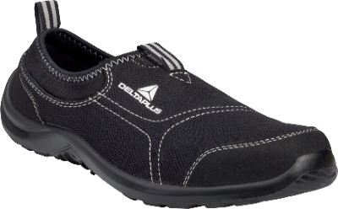 Darba aizsargkurpes S1P | Darba aizsargkurpes S1P | Norādīt preces ražotāju, modeli. Kā arī lūdzam norādiet saiti uz ražotāja / piegādātāja tīmekļvietni, kurā atrodama informācija par piedāvāto preces modeli |  | pāris | 50 |  | 0.00
 |  | Paredzētas profesionālai lietošanai iekštelpās, sausos darba apstākļos. | Norādīt, vai atbilst
 |  | Apaviem jāatbilst standartam EN ISO 20345:2022 S1P SRC vai ekvivalentam. | Norādīt, vai atbilst
 |  | Drošības klase S1P nodrošina: | Norādīt, vai atbilst
 |  | ▪ aizsargpurngalu ar triecienizturība līdz 200 J, | Norādīt, vai atbilst
 |  | ▪ caurduršanas izturīgu starpzoli, | Norādīt, vai atbilst
 |  | ▪ enerģijas absorbciju papēža zonā, | Norādīt, vai atbilst
 |  | ▪ neslīdošu zoli (SRC). | Norādīt, vai atbilst
 |  | Viegls, elpojošs virsmateriāls no poliestera-kokvilnas tekstila, nodrošina mitruma novadīšanu un komfortu. | Norādīt, vai atbilst
 |  | Zema tipa kurpes ar elastīgu konstrukciju, bez šņorēšanas. | Norādīt, vai atbilst
 |  | ​Viegla PU zole ar augstu nodilumizturību un pretslīdes īpašībām (SRC). | Norādīt, vai atbilst
 |  | Izņemama, elpojoša, veidota EVA-poliestera iekšzole ar prefmoldētu formu, mitrumu absorbējoša un viegli kopjama. | Norādīt, vai atbilst
 |  | Viegls svars | Norādīt svaru gramos vienam 42. izmēra apavam
 |  | Ergonomiska, cieši pieguļoša forma (second-skin effect) ar elastīgu zoli noguruma mazināšanai. | Norādīt, vai atbilst
 |  | Piemērotas ilgstošai ikdienas valkāšanai. | Norādīt, vai atbilst
 |  | Pamatkrāsa melna, tumši pelēka vai cita tumša. | Norādīt, vai varēs nodrošināt
 |  | Izmērs: 35-48 | Norādīt, vai varēs nodrošināt
4 | 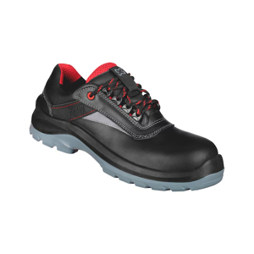 Darba aizsargkurpes S3 | Darba aizsargkurpes S3 | Norādīt preces ražotāju, modeli. Kā arī lūdzam norādiet saiti uz ražotāja / piegādātāja tīmekļvietni, kurā atrodama informācija par piedāvāto preces modeli |  | pāris | 200 |  | 0.00
 |  | Paredzētas profesionālai lietošanai dažādos darba apstākļos. | Norādīt, vai atbilst
 |  | Apaviem jāatbilst standartam EN ISO 20345:2022 S3 SRC vai ekvivalentam. | Norādīt, vai atbilst
 |  | Drošības klase S3 nodrošina: | Norādīt, vai atbilst
 |  | ▪ kompozītmateriāla aizsargpurngalu (triecienizturība līdz 200 J), | Norādīt, vai atbilst
 |  | ▪ caurduršanas aizsardzību, | Norādīt, vai atbilst
 |  | ▪ ūdensizturīgu virsmu, | Norādīt, vai atbilst
 |  | ▪ enerģijas absorbciju papēža zonā, | Norādīt, vai atbilst
 |  | ▪ neslīdošu zoli (SRC). | Norādīt, vai atbilst
 |  | Augstas kvalitātes elpojoša āda virsmateriālam, nodrošina izturību un komfortu. | Norādīt, vai atbilst
 |  | Aizdare šņorējama. | Norādīt, vai atbilst
 |  | ​Tekstila iekšodere, bez metāla konstrukcija. | Norādīt, vai atbilst
 |  | Neslīdoša divu blīvumu PU vai ekvivalenta zole (SRC), nodilumu un eļļas izturīga. | Norādīt, vai atbilst
 |  | Anatomiska, izņemama iekšzole ar antistatiskām īpašībām. | Norādīt, vai atbilst
 |  | ​Viegls svars. | Norādīt svaru gramos vienam 42. izmēra apavam
 |  | ​Ergonomiska forma. | Norādīt, vai atbilst
 |  | ​Piemērotas ilgstošai ikdienas valkāšanai, ar augstu nodilumizturību un stabilitāti. | Norādīt, vai atbilst
 |  | Pamatkrāsa melna, tumši pelēka vai cita tumša. | Norādīt, vai varēs nodrošināt
 |  | Izmērs: 36-48 | Norādīt, vai varēs nodrošināt
5 | 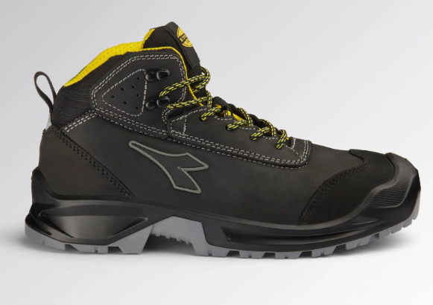 Darba puszābaki S3S | Darba puszābaki S3S | Norādīt preces ražotāju, modeli. Kā arī lūdzam norādiet saiti uz ražotāja / piegādātāja tīmekļvietni, kurā atrodama informācija par piedāvāto preces modeli |  | pāris | 700 |  | 0.00
 |  | Augstie darba drošības apavi (puszābaki), kas paredzēti lietošanai vidē ar paaugstinātu mitrumu un mehānisko risku iespējamību. Apaviem jāatbilst standartam EN ISO 20345:2022 vai ekvivalentam. | Norādīt, vai atbilst
 |  | Aizsardzības klase: S3S | Norādīt, vai atbilst
 |  | Virspuses materiāls: Dabīgā āda vai ekvivalents ar paaugstinātu ūdensizturību (WRU/WPA). Ādas biezums vismaz 1.6-1.8mm. Materiālam jābūt elpojošam un nodilumizturīgam. | Norādīt, vai atbilst
 |  | Triecienizturīgs purngals (izturība līdz 200 J). Pieļaujams metāla vai kompozītmateriāls, nodrošinot ergonomisku formu. | Norādīt, vai atbilst
 |  | Zoles aizsardzība: Necurdurama starpzole (S3S tips – tekstila ieliktnis, testēts ar 3.0 mm diametra naglu). | Norādīt, vai atbilst
 |  | Ārējais purngala pārklājums (SC – Scuff Cap), kas pasargā ādu no pāragra nodiluma. Slīdes pretestība: SR marķējums. | Norādīt, vai atbilst
 |  | Zole izturīga pret degvielu un eļļām. | Norādīt, vai atbilst
 |  | Papēža stabilitāte: Konstrukcijā jābūt iestrādātam kāpņu saķeres elementam (LG – Ladder Grip), kas nodrošina drošību, strādājot uz kāpnēm. | Norādīt, vai atbilst
 |  | Amortizācija: Enerģijas absorbcija papēža zonā (E), samazinot trieciena slodzi uz mugurkaulu un locītavām. | Norādīt, vai atbilst
 |  | Nodilumizturīga, mitrumu izvadoša un elpojoša odere. | Norādīt, vai atbilst
 |  | Izņemama, anatomiski veidota, antistatiska iekšzole ar antibakteriālām īpašībām. | Norādīt, vai atbilst
 |  | Klasiska auklu aizdare ar pastiprinātām cilpām. | Norādīt, vai atbilst
 |  | Pamatkrāsa melna, tumši pelēka vai cita tumša. | Norādīt, vai varēs nodrošināt
 |  | Izmērs: 36-48 | Norādīt, vai varēs nodrošināt
6 | 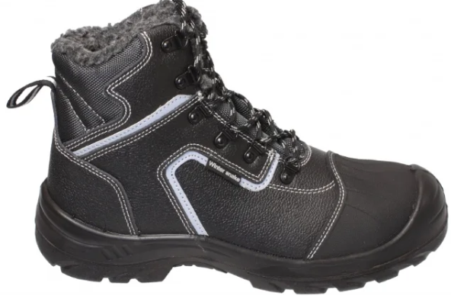 Darba puszābaki ar siltinājumu S3 | Darba puszābaki ar siltinājumu S3 | Norādīt preces ražotāju, modeli. Kā arī lūdzam norādiet saiti uz ražotāja / piegādātāja tīmekļvietni, kurā atrodama informācija par piedāvāto preces modeli |  | pāris | 170 |  | 0.00
 |  | Darba puszābaki ar siltinājumu, kas paredzēti lietošanai pazeminātas temperatūras apstākļos un vidē ar paaugstinātu mehānisko risku. | Norādīt, vai atbilst
 |  | Apaviem jāatbilst standartam EN ISO 20345:2022 ar papildu aizsardzības funkcijām: P, SRC, WRU, E, FO, A, CI. | Norādīt, vai atbilst
 |  | Virspuses materiāls: Dabīgā, impregnēta govs āda va ekvivalents ar paaugstinātu ūdensizturību (WRU). | Norādīt, vai atbilst
 |  | Siltinājums: Iekšpusē iestrādāta nodilumizturīga mākslīgās kažokādas odere, kas nodrošina gaisa un mitruma cirkulāciju, kā arī termisko izolāciju. | Norādīt, vai atbilst
 |  | Purngala aizsardzība: Triecienizturīgs kompozītmateriāla vai plastmasas aizsargpurngals (izturība līdz 200 J), kas ir vieglāks un siltāks par metālu. | Norādīt, vai atbilst
 |  | Zoles aizsardzība: Necurdurama tekstila vai kompozītmateriāla starpzole (P), kas nodrošina pēdas aizsardzību, saglabājot elastību un siltumizolāciju. | Norādīt, vai atbilst
 |  | Papildu aizsardzība: Papildus "izlieta" purngala ārējā daļa (uzliktnis), lai novērstu ādas pāragru nodilumu triecienu gadījumā. | Norādīt, vai atbilst
 |  | Zoles materiāls: Divu blīvumu poliuretāns (PU/PU), kurā izmantots ķīmisks savienojums, kas neļauj zolei sacietēt un zaudēt saķeri temperatūrā līdz -20°C. | Norādīt, vai atbilst
 |  | Aukstuma izolācija (CI): Sertificēta aizsardzība pret aukstumu. | Norādīt, vai atbilst
 |  | Slīdes pretestība: SRC līmenis. | Norādīt, vai atbilst
 |  | Izturība: Noturība pret degvielu, eļļām un smērvielām (FO). | Norādīt, vai atbilst
 |  | Amortizācija (E): Papēža daļā iestrādāta triecienu absorbcijas sistēma. | Norādīt, vai atbilst
 |  | Iekšzole: Noņemama, anatomiska, antistatiska un polsterēta iekšzole. | Norādīt, vai atbilst
 |  | Apavu dizainā iestrādātas atstarojošas detaļas drošākam darbam nepietiekama apgaismojuma apstākļos. | Norādīt, vai atbilst
 |  | Aizdare: Klasiska, spēcīga auklu aizdare ar metāla vai plastikāta cilpām. | Norādīt, vai atbilst
 |  | Pamatkrāsa melna, tumši pelēka vai cita tumša. | Norādīt, vai varēs nodrošināt
 |  | Izmērs: 36-48 | Norādīt, vai varēs nodrošināt
7 | 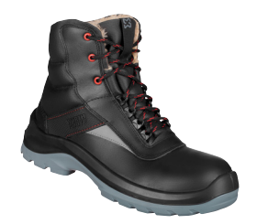 Ziemas puszābaki ar oderi S3 | Ziemas puszābaki ar oderi S3 | Norādīt preces ražotāju, modeli. Kā arī lūdzam norādiet saiti uz ražotāja / piegādātāja tīmekļvietni, kurā atrodama informācija par piedāvāto preces modeli |  | pāris | 150 |  | 0.00
 |  | Augstie darba drošības apavi (puszābaki) ar siltinājumu, kas izstrādāti lietošanai zemās temperatūrās un vidē, kur nepieciešama paaugstināta pēdas aizsardzība. Apaviem jāatbilst standartam EN ISO 20345:2022 vai ekvivalentam. | Norādīt, vai atbilst
 |  | Virspuses materiāls: Gluda, ūdeni atgrūdoša dabīgā āda vai ekvivalents. | Norādīt, vai atbilst
 |  | Siltinājums: Mākslīgās kažokādas vai ekvivalenta odere siltumizolācijai. | Norādīt, vai atbilst
 |  | Papēža daļas odere: Nodilumizturīga mikrošķiedra vai ekvivalents pēdas stabilitātei un ilgmūžībai. | Norādīt, vai atbilst
 |  | Purngala aizsardzība: Stikla šķiedras (fiberglass) vai ekvivalents aizsargpurngals. | Norādīt, vai atbilst
 |  | Zoles aizsardzība: Necurdurama tekstila starpzole. | Norādīt, vai atbilst
 |  | Metāla saturs: Apaviem jābūt pilnībā bezmetāla konstrukcijas (Metal-free). | Norādīt, vai atbilst
 |  | Iestrādāti atstarojoši elementi labākai redzamībai. | Norādīt, vai atbilst
 |  | Zoles materiāls: Divu slāņu poliuretāna (PU) vai ekvivalenta ārējā zole. | Norādīt, vai atbilst
 |  | Slīdes pretestība: SRC līmenis. | Norādīt, vai atbilst
 |  | Izturība pret naftas produktiem un eļļām (FO). | Norādīt, vai atbilst
 |  | Aizdare: Klasiska, spēcīga auklu aizdare ar metāla vai plastikāta cilpām. | Norādīt, vai atbilst
 |  | Pamatkrāsa melna, tumši pelēka vai cita tumša. | Norādīt, vai varēs nodrošināt
 |  | Izmērs: 36-48 | Norādīt, vai varēs nodrošināt
8 | 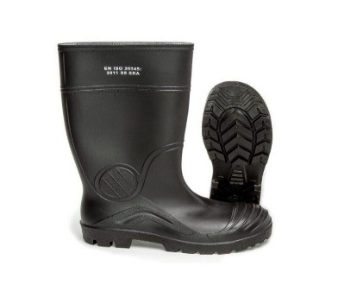 Gumijas zābaki, īsie S5 | Gumijas zābaki, īsie S5 | Norādīt preces ražotāju, modeli. Kā arī lūdzam norādiet saiti uz ražotāja / piegādātāja tīmekļvietni, kurā atrodama informācija par piedāvāto preces modeli |  | pāris | 40 |  | 0.00
 |  | Aizsardzības klase: S5 | Norādīt, vai atbilst
 |  | Materiāls: PVC, Nitrila gumija vai Poliuretāns (PU), vai ekvivalents. | Norādīt, vai atbilst
 |  | Purngala aizsardzība: Iebūvēts tērauda vai kompozītmateriāla purngals (izturība pret triecienu vismaz 200 J). | Norādīt, vai atbilst
 |  | Zoles aizsardzība: Necaurdurama starpzole | Norādīt, vai atbilst
 |  | Pretslīde: SRC . | Norādīt, vai atbilst
 |  | Noturība pret degvielu, eļļām. | Norādīt, vai atbilst
 |  | Enerģijas absorbcija papēža zonā (E), lai mazinātu nogurumu ilgstošas staigāšanas laikā. | Norādīt, vai atbilst
 |  | Zābaka augstums ne vairāk par 30cm | Norādīt, vai atbilst
 |  | Tumšas krāsas | Norādīt, vai varēs nodrošināt
 |  | Izmērs: 36-48 | Norādīt, vai varēs nodrošināt
9 | 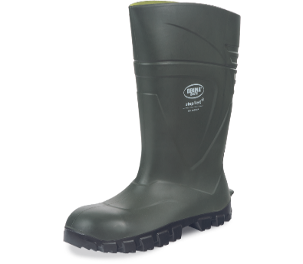 Gumijas zābaki, garie S5 | Gumijas zābaki, garie S5 | Norādīt preces ražotāju, modeli. Kā arī lūdzam norādiet saiti uz ražotāja / piegādātāja tīmekļvietni, kurā atrodama informācija par piedāvāto preces modeli |  | pāris | 60 |  | 0.00
 |  | Aizsardzības klase: S5 | Norādīt, vai atbilst
 |  | Materiāls: PVC, Nitrila gumija vai Poliuretāns (PU) vai ekvivalents. | Norādīt, vai atbilst
 |  | Purngala aizsardzība: Iebūvēts tērauda vai kompozītmateriāla purngals (izturība pret triecienu vismaz 200 J). | Norādīt, vai atbilst
 |  | Zoles aizsardzība: Necaurdurama starpzole | Norādīt, vai atbilst
 |  | Pretslīde: SRC . | Norādīt, vai atbilst
 |  | Noturība pret degvielu, eļļām. | Norādīt, vai atbilst
 |  | Enerģijas absorbcija papēža zonā (E), lai mazinātu nogurumu ilgstošas staigāšanas laikā. | Norādīt, vai atbilst
 |  | Zābaka augstums 31-45cm | Norādīt, vai atbilst
 |  | Tumšas krāsas. | Norādīt, vai varēs nodrošināt
 |  | Izmērs: 36-48 | Norādīt, vai varēs nodrošināt
10 | 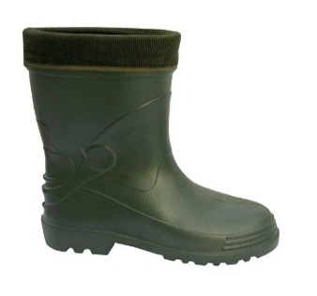 Siltie gumijas zābaki, īsie S5 | Siltie gumijas zābaki, īsie S5 | Norādīt preces ražotāju, modeli. Kā arī lūdzam norādiet saiti uz ražotāja / piegādātāja tīmekļvietni, kurā atrodama informācija par piedāvāto preces modeli |  | pāris | 40 |  | 0.00
 |  | Paredzēti darbam līdz -30°C, saglabājot elastību un aizsardzību. | Norādīt, vai atbilst
 |  | Augstvērtīgs EVA (etilēnviniacetāts), kas saglabā elastību zemā temperatūrā vai ekvivalents materiāls. | Norādīt, vai atbilst
 |  | Aizsardzības klase: S5. | Norādīt, vai atbilst
 |  | Iebūvēts triecienizturīgs kompozītmateriāla purngals. | Norādīt, vai atbilst
 |  | Izņemama siltinošā nodilumizturīga "zeķe" (ieliktnis). | Norādīt, vai atbilst
 |  | Ieliktņa materiāls: Filcs, neausts audums vai aitas vilnas imitācija ar alumīnija folijas slāni siltuma atstarošanai. | Norādīt, vai atbilst
 |  | Zole: Pašattīrošs protektors ar augstu saķeres koeficientu (SRC). | Norādīt, vai atbilst
 |  | Svars: Ne vairāk kā 1000 g vienam apavam (42. izmēram), lai mazinātu kāju nogurumu. | Norādīt svaru gramos vienam 42. izmēra apavam
 |  | Zābaka augstums ne vairāk par 30cm | Norādīt, vai atbilst
 |  | Tumšas krāsas. | Norādīt, vai varēs nodrošināt
 |  | Izmērs: 36-48 | Norādīt, vai varēs nodrošināt
11 | 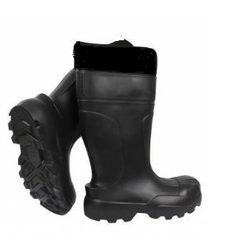 Siltie gumijas zābaki, garie S5 | Siltie gumijas zābaki, garie S5 | Norādīt preces ražotāju, modeli. Kā arī lūdzam norādiet saiti uz ražotāja / piegādātāja tīmekļvietni, kurā atrodama informācija par piedāvāto preces modeli |  | pāris | 30 |  | 0.00
 |  | Paredzēti darbam līdz -30°C, saglabājot elastību un aizsardzību. | Norādīt, vai atbilst
 |  | Augstvērtīgs EVA (etilēnviniacetāts), kas saglabā elastību zemā temperatūrā vai ekvivalents materiāls. | Norādīt, vai atbilst
 |  | Aizsardzības klase: S5. | Norādīt, vai atbilst
 |  | Iebūvēts triecienizturīgs kompozītmateriāla purngals. | Norādīt, vai atbilst
 |  | Izņemama siltinošā nodilumizturīga "zeķe" (ieliktnis). | Norādīt, vai atbilst
 |  | Ieliktņa materiāls: Filcs, neausts audums vai aitas vilnas imitācija ar alumīnija folijas slāni siltuma atstarošanai. | Norādīt, vai atbilst
 |  | Zole: Pašattīrošs protektors ar augstu saķeres koeficientu (SRC). | Norādīt, vai atbilst
 |  | Svars: Ne vairāk kā 1000 g vienam apavam (42. izmēram), lai mazinātu kāju nogurumu. | Norādīt svaru gramos vienam 42. izmēra apavam
 |  | Zābaka augstums 30-45cm | Norādīt, vai atbilst
 |  | Tumšas krāsas. | Norādīt, vai varēs nodrošināt
 |  | Izmērs: 36-48 | Norādīt, vai varēs nodrošināt
12 | 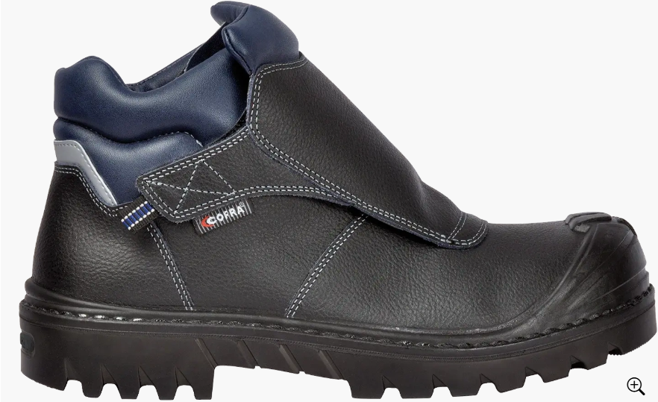 Metinātāju aizsargapavi S3 | Metinātāju aizsargapavi S3 | Norādīt preces ražotāju, modeli. Kā arī lūdzam norādiet saiti uz ražotāja / piegādātāja tīmekļvietni, kurā atrodama informācija par piedāvāto preces modeli |  | pāris | 25 |  | 0.00
 |  | Metinātāju aizsargapavi (S3 HI CI HRO SRC) | Norādīt, vai atbilst
 |  | Sertificēti atbilstoši EN ISO 20349:2020 standartam vai ekvivalentam. | Norādīt, vai atbilst
 |  | Aizsardzības klase: S3 (drošības purngals, necaurdurama zole, ūdensnecaurlaidīga virspuse). | Norādīt, vai atbilst
 |  | Papildu aizsardzības marķējumi: | Norādīt, vai atbilst
 |  | ▪ HI: Siltumizolācija pret karstumu. | Norādīt, vai atbilst
 |  | ▪ CI: Siltumizolācija pret aukstumu. | Norādīt, vai atbilst
 |  | ▪ HRO: Zoles izturība pret īslaicīgu saskari ar karstu virsmu (līdz 300°C). | Norādīt, vai atbilst
 |  | ▪ SRC: Augstākā līmeņa pretslīdes izturība. | Norādīt, vai atbilst
 |  | Augstākās kvalitātes dabīgā āda vai ekvivalents ar ūdeni atgrūdošu apstrādi. | Norādīt, vai atbilst
 |  | Jābūt aprīkotiem ar ādas virspārsegu, kas nosedz aizdari un pasargā no metāla šļakatām un dzirkstelēm. Tā stiprinājums ir regulējama, ātri atverama Velcro vai ekvivalenta (līpslēdzēja) aizdare. | Norādīt, vai atbilst
 |  | Visām ārējām šuvēm jābūt izpildītām ar ugunsizturīgiem diegiem (piemēram, aramīda vai ekvivalenta materiāla). | Norādīt, vai atbilst
 |  | Metālu nesaturoša konstrukcija. | Norādīt, vai atbilst
 |  | Kompozītmateriāla vai stikla šķiedras, vai ekvivalents purngals, triecienizturība vismaz 200 J. | Norādīt, vai atbilst
 |  | Nemetāliska, elastīga un necaurdurama starpzole. | Norādīt, vai atbilst
 |  | PU vai gumijas, vai ekvivalents uzlējums purngala daļā aizsardzībai pret mehāniskiem bojājumiem. | Norādīt, vai atbilst
 |  | Augstas nodilumizturības, antibakteriāla un elpojoša tekstila odere ar mitruma absorbciju. | Norādīt, vai atbilst
 |  | Anatomiska, antistatiska un izņemama iekšzole ar triecienu absorbējošu zonu papēža daļā. | Norādīt, vai atbilst
 |  | Divslāņu (PU/Nitrila gumija vai ekvivalenta) zole, kas ir izturīga pret eļļām, degvielu un skābēm. | Norādīt, vai atbilst
 |  | Pamatkrāsa melna, tumši pelēka vai cita tumša. | Norādīt, vai varēs nodrošināt
 |  | Izmērs: 41-47 | Norādīt, vai varēs nodrošināt
13 | 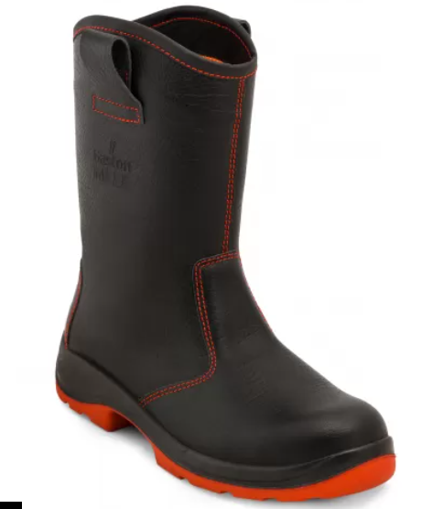 Metinātāju stulmzābaki S3 | Metinātāju stulmzābaki S3 | Norādīt preces ražotāju, modeli. Kā arī lūdzam norādiet saiti uz ražotāja / piegādātāja tīmekļvietni, kurā atrodama informācija par piedāvāto preces modeli |  | pāris | 25 |  | 0.00
 |  | Profesionālai lietošanai paredzēti metināšanas darbos dažādā vidē. | Norādīt, vai atbilst
 |  | Atbilst EN ISO 20349:2020 standartam vai ekvivalentam. | Norādīt, vai atbilst
 |  | Uguns un karstumizturīga āda. | Norādīt, vai atbilst
 |  | Zābaku augšdaļa: | Norādīt, vai atbilst
 |  | ▪ Kompozītmateriālu pirkstu aizsardzība 200J, | Norādīt, vai atbilst
 |  | ▪ Ļoti izturīga āda (2–2,2 mm), | Norādīt, vai atbilst
 |  | ▪ Liesmu izturīgs šuvums, dabīgās ādas, | Norādīt, vai atbilst
 |  | ▪ Sviedrus mazinoša un antibakteriāla odere. | Norādīt, vai atbilst
 |  | Zole: | Norādīt, vai atbilst
 |  | ▪ Tekstila starpzole (iekšzole), izturīga pret caurduršanu līdz 1100N, | Norādīt, vai atbilst
 |  | ▪ Nitrila gumijas antistatiska zole, | Norādīt, vai atbilst
 |  | ▪ Liela karstumizturība (> 300°C), | Norādīt, vai atbilst
 |  | ▪ Lieliska saķere: SRC, | Norādīt, vai atbilst
 |  | ▪ Zoles raksts nodrošina, lai tajā neiestrēgtu karstās detaļas. | Norādīt, vai atbilst
 |  | Pamatkrāsa melna, tumši pelēka vai cita tumša. | Norādīt, vai varēs nodrošināt
 |  | Izmērs: 39-48 | Norādīt, vai varēs nodrošināt
KOPĀ, EUR bez PVN: |  |  |  |  |  |  |  | 0.00

